Sheet1
Rs | 600
R1 | 60000 | Ω
R2 | 20000 | Ω
RC | 3900 | Ω
RE1 | 56 | Ω
RE2 | 2200 | Ω
RL | 3000 | Ω | *
C1 | 0.00001 | F
C2 | 0.00001 | F
CE | 0.00004 | F
β | 160
α | 0.99378881988
gm | 0.039162806439
re | 25.375832588 | Ω
VCC | 12 | V
VBB | 3 | V
VBE | 0.7 | V
VCE | 5.9728440891 | V
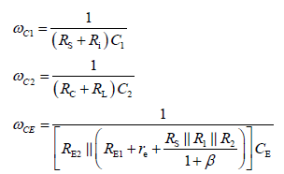
IE | 0.00097907016097
IC | 0.00097907016097
RBB | 15000 | Ω
RE | 2256 | Ω
VT | 0.025 | V
AV | -20.837294317
Ri | 6993.3125433
ωC1 | 13.16948294
ωC2 | 14.492753623
ωCE | 305.62250782
分母 | 81.800258032
分母的分子 | 576.92307692
ωC1^2 | 173.43528092
ωC2^2 | 210.03990758
ωCE^2 | 93405.117286
fL | 48.741079188 | Hz

